1GD-FR-0020
 |  |  |  |  |  | PROCESO DE GESTIÓN DOCUMENTAL |  |  |  |  |  |  |  |  | POLICÍA NACIONAL
Código:1GD-FR-0020
Fecha: 04/07/2018 |  |  |  |  |  | DIAGNÓSTICO INTEGRAL PARA LOS ARCHIVOS DE LA POLICÍA NACIONAL
Versión: 0

CIUDAD: SAN JOSE DEL GUAVIARE |  |  |  |  |  |  |  |  | FECHA ELABORACIÓN DEL DIAGNÓSTICO |  |  |  |  |  |  | 20 |  | 1 |  |  | 2022
RESPONSABLE DEL DILIGENCIAMIENTO: DARIO CARDONA LARA
A. IDENTIFICACIÓN
CÓDIGO Y NOMBRE DE LA UNIDAD: 3.8.7.5 DEPARTAMENTO DE POLICIA GUAVIARE
FECHA DE CREACIÓN DE LA UNIDAD: 23-ENERO-1992 |  |  |  |  |  |  |  |  | ACTO ADMINISTRATIVO DE CREACIÓN DE LA UNIDAD: RESOLUCION Nº 0556 DEL 23-ENERO-1992
DIRECCIÓN DE LA UNIDAD: CALLE 9 No. 21 -20 BARRIO LA ESPERANZA |  |  |  |  |  |  |  |  | ACTO ADMINISTRATIVO VIGENTE DE LA UNIDAD: RESOLUCION No 01041 del 16/04/2009
CORREO ELECTRÓNICO DE LA UNIDAD: DEGUV.COMAN@POLICIA.GOV.CO |  |  |  |  |  |  |  |  | TELÉFONO: |  |  |  |  |  |  |  | IP: 48000
A.1 DIRECTOR, COMANDANTE O JEFE DE LA UNIDAD:
NOMBRE: |  | ÁNGEL ALEXANDER GALVIS BALLÉN
GRADO: |  | CORONEL
CARGO: |  | COMANDANTE DEPARTAMENTO DE POLICIA GUAVIARE
TIEMPO EN EL CARGO: |  |  | 01 año 01 MESES 01 DIAS
A.2 ADMINISTRACIÓN DEL ARCHIVO
Jefe Grupo de Gestión Documental
NOMBRES Y APELLIDOS: DARIO CARDONA LARA |  |  |  |  |  |  |  |  | CAPACITACIÓN O CURSOS EN GESTIÓN DOCUMENTAL Y ARCHIVÍSTICA
GRADO: SUBINTENDENTE |  |  |  |  |  |  |  |  | 1 | FUNDAMENTOS BASICOS EN GESTION DOCUMENTAL
CARGO: JEFE GRUPO GESTION DOCUMENTAL |  |  |  |  |  |  |  |  | 2
TIEMPO EN EL PROCESO DE GESTIÓN DOCUMENTAL |  |  |  |  |  |  |  |  | 3
TIEMPO EN LA INSTITUCIÓN |  |  |  |  |  |  |  |  | 4
CORREO INSTITUCIONAL |  |  |  |  |  |  |  |  | 5
No. CELULAR |  |  |  |  |  |  |  |  | 6
No IP DE LA OFICINA Y/O GRUPO |  |  |  |  |  |  |  |  | 7
CONDICIÓN MÉDICO LABORAL |  |  |  |  |  |  |  |  | 8
Funciones del Jefe Grupo de Gestión Documental
1 | Supervisar el trámite en las ventanillas únicas de la documentación oficial a través de mecanismos para que se garantice el manejo expedito y controlado de la correspondencia.
2 | Verificar el cumplimiento a los lineamientos del proceso de gestión documental, respecto al control de registros para que se ejecuten las directrices y regulaciones de los entes competentes.
3 | Supervisar la ejecución del procedimiento archivo central con el fin de garantizar la disponibilidad e integridad de los activos de información para la consulta.
4 | Proyectar las modificaciones o actualizaciones de las tablas de retención documental cuando se requiera, para el trámite respectivo ante el comité de archivo de la unidad.
5
6
7
Responsable Archivo Central
NOMBRES Y APELLIDOS: CLARA ROSA RIVAS PARDO |  |  |  |  |  |  |  |  | CAPACITACIÓN O CURSOS EN GESTIÓN DOCUMENTAL Y ARCHIVÍSTICA
GRADO: TECNICO DE SERVICIOS 17 |  |  |  |  |  |  |  |  | 1 | TECNOLOGIA EN GESTION DOCUMENTAL
CARGO: RESPONSABLE DE ARCHIVO CENTRAL |  |  |  |  |  |  |  |  | 2 | TECNICO EN ASISTENCIA EN ORGANIZACION DE ARCHIVOS
TIEMPO EN EL PROCESO DE GESTIÓN DOCUMENTAL (Años, Meses, Días) |  |  |  |  |  |  |  |  | 3 | CURSO EN ADMINISTRACION DOCUMENTAL
TIEMPO EN LA INSTITUCIÓN (Años, Meses, Días) |  |  |  |  |  |  |  |  | 4
CORREO INSTITUCIONAL |  |  |  |  |  |  |  |  | 5
No. CELULAR |  |  |  |  |  |  |  |  | 6
No IP DE LA OFICINA Y/O GRUPO |  |  |  |  |  |  |  |  | 7
CONDICIÓN MÉDICO LABORAL |  |  |  |  |  |  |  |  | 8
Funciones del Responsable Archivo Central
1 | Revisar los parámetros establecidos en gestión documental con el fin de garantizar los niveles de seguridad y confidencialidad de la información.
2 | Llevar el control de la entrada y salida de documentos que se encuentren bajo su responsabilidad siguiendo los procedimientos establecidos con el fin de prevenir la pérdida de información.
3 | Revisar los conceptos técnicos sobre gestión documental emitidos por el grupo con el fin de que cumplan con las directrices de la Institución y estatal.
4
5
6
7
TALENTO HUMANO
GRADO | APELLIDOS Y NOMBRES |  |  |  | CÉDULA | CARGO ACTUAL | No. De Celular | TIEMPO DE SERVICIO EN LA UNIDAD |  |  | TIEMPO EN EL PROCESO DE GESTIÓN DOCUMENTAL |  |  | NIVEL ACADÉMICO |  |  |  |  | CONDICIÓN MÉDICO LABORAL
 |  |  |  |  |  |  |  | Años | Meses | Días | Años | Meses | Días
SI | CARDONA LARA DARIO |  |  |  |  | JEFE GESTION DOCUMENTAL |  |  |  |  |  |  |  | TECNICO PROFESIONAL EN SERVICIO DE POLICIA
TES-17 | RIVAS PARDO CLARA ROSA |  |  |  |  | RESPONSABLE ARCHIVO CENTRAL |  |  |  |  |  |  |  | TECNOLOGA EN GESTION DOCUMENTAL |  |  |  |  | APTO
APA-10 | JARAMILLO MONTOYA MARGARITA |  |  |  |  | RESPONSABLE VENTANILLA UNICA DE RADICACION Y CORRESPONDENCIA |  |  |  |  |  |  |  | BACHILLER |  |  |  |  | APTO
APA-10 | ALFONSO GAMBA MARIA CASILDA |  |  |  |  | AUXILIAR DE ARCHIVO CENTRAL |  |  |  |  |  |  |  | TECNOLOGA EN GESTION DOCUMENTAL |  |  |  |  | APTO
APA-10 | SANCHEZ AGUILAR SHIRLEY |  |  |  |  | SECRETARIA |  |  |  |  |  |  |  | TECNICO EN ADMINISTRACION FINANCIERA Y AUDITORIA |  |  |  |  | APTO

A.3 NIVEL Y TIPO DE ARCHIVO
NIVEL DE LA UNIDAD |  |  |  |  | Asesor |  | Control |  | Operativo |  |  |  | Administrativo |  |  |  |  | Docente
 |  |  |  |  |  |  |  |  | X
JURISDICCIÓN |  |  |  |  | Dirección |  |  | Oficina Asesora |  |  | Región |  | Metropolitana |  | Departamento |  |  | Escuela de Policía |  |  |  | Centro de Instrucción
 |  |  |  |  |  |  |  |  |  |  |  |  |  |  | X
MISIÓN DE LA UNIDAD |  |  |  |  | Mantenimiento de la convivencia como condición necesaria para el ejercicio de los derechos y libertades públicas y para asegurar que los habitantes de Colombia convivan en paz fundamentada en el Código de ética policial.
SISTEMA DE ARCHIVO |  |  |  |  | Centralizado |  |  |  |  |  |  | Descentralizado
 |  |  |  |  | X
CLASES DE ARCHIVOS |  |  |  |  | Archivo de Gestión |  | Archivo de Central |  | Archivo Intermedio |  |  | Archivo Histórico |  |  | Número de Depósitos
 |  |  |  |  | X |  | X |  |  |  |  |  |  |  | 1
NUMERO DE DEPENDENCIAS |  |  |  |  | Operativas |  |  |  |  |  |  |  | Administrativas
 |  |  |  |  | 14 |  |  |  |  |  |  |  | 15
SERVICIOS QUE PRESTA |  |  |  |  | EL GRUPO DE GESTIÓN DOCUMENTAL - ARCHIVO CENTRAL PRESTA LOS SIGUIENTES SERVICIOS
 |  |  |  |  | 1 | Asesorías y Acompañamientos |  |  |  |  | Periodicidad |  | Semanal | Cantidad |  | 5 | Origen |  | Interno
 |  |  |  |  | 2 | Transferencias Documentales |  |  |  |  |  |  | Trimestral |  |  | 3 |  |  | Interno
 |  |  |  |  | 3 | Requerimientos / Solicitudes |  |  |  |  |  |  | Mensual |  |  | 6 |  |  | Interno Y Externo
 |  |  |  |  | 4 | Respuesta Derechos de Petición |  |  |  |  |  |  | Mensual |  |  | 2 |  |  | Interno Y Externo
 |  |  |  |  | 5 | Prestamos y Consultas de Documentos |  |  |  |  |  |  | Anual |  |  | 2 |  |  | Interno
 |  |  |  |  | 6
 |  |  |  |  | 7
 |  |  |  |  | PROCESOS TÉCNICOS DE REPROGRAFÍA DESARROLLADOS
 |  |  |  |  | DIGITALIZACIÓN | Unidad de Conservación | Periodicidad | Cantidad | MICROFILMACIÓN |  |  | Soporte |  |  |  | Periodicidad |  |  | Cantidad
 |  |  |  |  |  | No Aplica | No Aplica | No Aplica |  |  |  | No Aplica |  |  |  | No Aplica |  |  | NO APLICA
 |  |  |  |  |  | Almacenamiento y Administración
 |  |  |  |  |  | GECOP
A.4 PRESUPUESTO ANUAL DEL ARCHIVO
PROPIO: ________________________________________________________ |  |  |  |  |  | ASIGNADO POR LA DEPENDENCIA: ___________________________________ |  |  |  | SEGÚN NECESIDADES:___De acuaerdo al plan de necesidades anual.______________________ |  |  |  |  |  |  | OTRO: ________________________________________
ASIGNACIÓN DE RUBROS PARA EL ARCHIVO: |  |  |  |  |  |  |  | 0
...
B1. DATOS GENERALES Y UBICACIÓN DEL DEPÓSITO DE ARCHIVO
B.5 EQUIPOS Y ENSERES
Accesorio |  |  |  |  |  |  | Cantidad | Accesorio |  |  |  |  | Cantidad | Accesorio
Cuenta con extintores CO2 (cuantos): |  |  |  |  |  |  | 0 | Termohigrómetros |  |  |  |  | 3 | Puestos de Trabajo
Cuenta con extintores Multipropósito(cuantos): |  |  |  |  |  |  | 3 | Equipos de Computo |  |  |  |  | 4 | Teléfonos
Cuenta con extractores de aire (cuantos): |  |  |  |  |  |  | 3 | Escáneres |  |  |  |  | 1 | Unidades de Conservación (Cajas)
Cuenta con sensores de movimiento: |  |  |  |  |  |  | 0 | Impresoras |  |  |  |  | 1 | Unidades de Conservación (Carpetas)
Deshumidificadores |  |  |  |  |  |  | 1 | Fotocopiadoras |  |  |  |  | 0 | Equipos de Microfilmación
Otros, cuales?
EVIDENCIA FOTOGRÁFICA
SE DEBERÁ ANEXAR FOTOGRAFÍAS QUE DEN CUANTA DE LAS CONDICIONES TÉCNICAS MÍNIMAS QUE PRESENTA LA ESTRUCTURA DEL ARCHIVO, EQUIPAMIENTO Y MOBILIARIO, ESTANTERÍA, SEÑALÉTICA Y SEGURIDAD, LAS ÁREAS COLINDANTES Y EL ESTADO DE LA INFORMACIÓN ADMINISTRADA POR LA UNIDAD
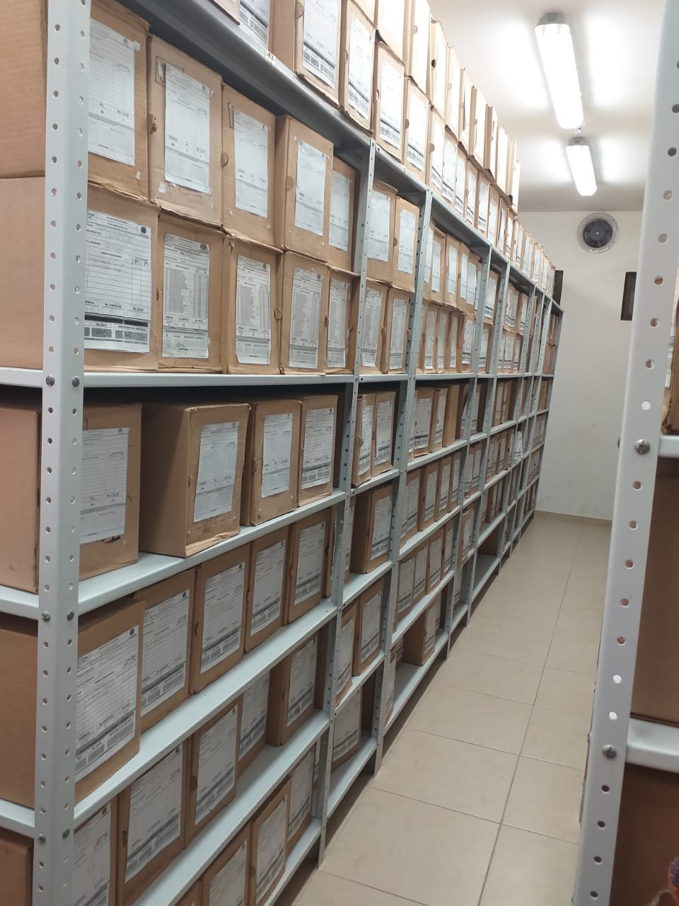

C. CARACTERÍSTICAS DE LA DOCUMENTACIÓN
IDENTIFICACIÓN DEL FONDO ACUMULDADO O DOCUMENTAL
UNIDAD POLICIAL |  |  |  |  |  | DEPARTAMENTO DE POLICÍA GUAVIARE |  |  |  | DEPENDENCIA PRODUCTORA:
ACERVO DOCUMENTAL
...
B. Inspección y mantenimiento de sistemas de almacenamiento e instalaciones físicas |  |  |  |  |  | Archivo Central |  |  | Evaluar periódicamente el estado de conservación de los materiales constructivos de las instalaciones o edificio, estantería y mobiliario, Identificar factores de alteración, redes de energía, conducción de agua, materiales inflamables, focos de suciedad o materiales que acumulen polvo o mugre, Identificar, reportar y gestionar el mantenimiento, reparación o renovación de las instalaciones o mobiliario. |  |  | PLAN DE MANTENIMIENTOS DEL COMANDO DE DEPARTAMENTO |  |  | DIARIO |  |  |  |  | Se realizan revistas dos veces al mes, dichas revistas de las instalaciones están plasmadas en el cronograma.
C. Saneamiento ambiental: desinfección, desratización y desinsectación |  |  |  |  |  | Archivo Central |  |  | Identificar las fuentes de polvo y/o suciedad y realizar las actividades necesarias para corregir esa situación, adoptar medidas de seguridad industrial para los funcionarios, identificar los focos de contaminación biológica y entradas de agentes bióticos y corregir esa situación, evaluar el estado de conservación de la documentación, grados de deterioro y actividad del agente contaminante según los parámetros indicados en el programa, aislar el material contaminado según los parámetros indicados en el programa, realizar el tratamiento y/o mantenimiento individual sobre la documentación, mobiliario, elementos de trabajo, etc., así como los procedimientos de desratización, desinsectación y demás actividades de limpieza y control, con productos y procedimientos técnicos según los parámetros indicados en el programa, instalar elementos de protección contra plagas en los espacios como por ejemplo, rejillas, mallas, anjeos, Etc., en caso de evidenciar la necesidad. |  |  | PLAN DE FUMIGACIONES Y DESRATIZACIÓN DE LA UNIDAD POLICIAL |  |  | DIARIO / SEMESTRAL |  |  |  |  | se realizaron dos desratizaciones y desinsectacionesuna cada semestre, se cuenta con la certificación.
D. Monitoreo y control de condiciones ambientales |  |  |  |  |  | Archivo Central |  |  | Evaluar y controlar el entorno climático y microclimático: luz, temperatura, humedad relativa, ventilación y contaminantes atmosféricos para proteger la documentación y adoptar medidas correctivas según los parámetros indicados en el programa, realizar los registros de mediciones de control ambiental según los parámetros indicados en el programa, utilizar filtros de control UV, persianas, ventiladores, sistemas naturales o artificiales de climatización, filtros de polvo, utilización de los instrumentos necesarios para el desarrollo del control ambiental. |  |  | PLANILLA CONTROL DE TEMPERATURA Y HUMEDAD RELATIVA. |  |  | DIARIO |  |  |  |  | se diligencia las planillas de REGISTRO DE CONTROL AMBIENTAL, Código: 1GD-FR-0015
E. Almacenamiento y re-almacenamiento |  |  |  |  |  | Archivo Central |  |  | Adquirir unidades que respondan a las necesidades particulares, realizar las actividades correctivas de reemplazo de las unidades de conservación que presenten un desgaste o deterioro considerable que pongan en riesgo la conservación de la documentación según los parámetros indicados en el programa, establecer parámetros para la compra de unidades de conservación y demás elementos teniendo en cuenta material y soporte documental (dimensiones, resistencia de los materiales, diseño de las unidades, recubrimiento interno, acabados, etc.), compra, adecuación y mantenimiento de unidades de almacenamiento y conservación que cumplan con los estándares de calidad establecidos por el Archivo General de la Nación. |  |  | CAMBIO DE UNIDADES DE CONSERVACIÓN CARPETAS Y CAJAS |  |  | DIARIO / SEMESTRAL |  |  |  |  | Los funcionarios del grupo de Gestión Documental vienen realizando las actividades correctivas de reemplazo de las unidades de conservación que presentan un desgaste o deterioro considerable que pongan en riesgo la conservación de la documentación según los parámetros indicados en el programa.
F. Prevención de emergencias y atención de desastres. |  |  |  |  |  | Archivo Central |  |  | Sensibilización, prevención de emergencias y atención de desastres en archivos, elaborar el plan de atención de emergencias y atención de desastres para archivos y reacción en caso de siniestros, sensibilizar al personal de la unidad respecto a los diferentes procedimientos a realizarse respecto a la conservación del patrimonio documental en el evento de una emergencia natural o antropogénica según los parámetros indicados en el programa, aplicar los procedimientos más adecuados sobre la documentación, en el evento de presentarse emergencias o desastres naturales o antropogénicos, según los parámetros indicados en el programa. |  |  | PLAN DE EMERGENCIAS EN ARCHIVOS |  |  | CUANDO SE HACE NECESARIO |  |  |  |  | Plan de prevención de emergencias y atención de desastres para los archivos del Archivo Central, ACTA 031 COMAN – GUGED – 2.25 que trata de la socialización de plan de prevención de emergencias y atención de desastres archivo central, ACTA 047 COMAN – GUGED – 2.25 que trata de la socialización de plan de prevención de emergencias y atención de desastres archivo central
PLAN DE CONSERVACIÓN PREVENTIVA
Programa |  |  |  |  |  | Clase de Archivo |  |  | Actividad |  |  | Evidencia |  |  | periodicidad |  |  |  |  | Observaciones
A. Preservación digitla a largo plazo |  |  |  |  |  |  |  |  | NO APLICA
EVIDENCIA FOTOGRÁFICA
SE DEBERÁ ANEXAR FOTOGRAFÍAS QUE DEN CUANTA DE LAS CONDICIONES DE ORGANIZACIÓN, ADMINISTRACIÓN, CUSTODIA Y CONSERVACIÓN DE LOS ACERVOS DOCUMENTALES
Plan de conservación de preventiva
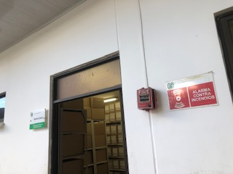
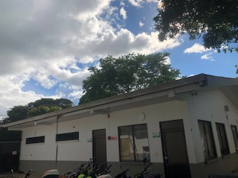
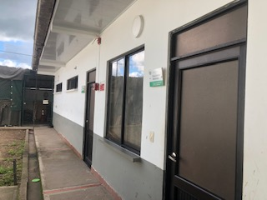
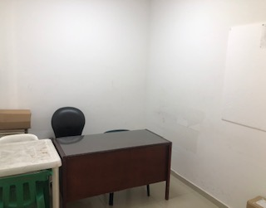
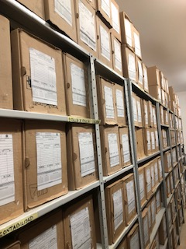
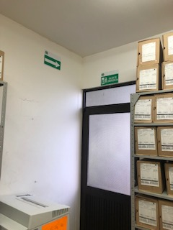

Fecha de Elaboración |  |  | 15 | 2 | 2022 |  | Fecha de Elaboración |  | 15 | 2 | 2022 |  |  |  | VISTO BUENO JEFE DE LA UNIDAD
Diagnostico Elaborado por: |  |  | APA 10 SHIRLEY SANCHEZ AGUILAR |  |  |  | Jefe Grupo de Gestión Documental |  | SUBINTENDENTE |  | DARIO CARDONA LARA |  |  |  | Comandante de Unidad |  | CORONEL ÁNGEL ALEXANDER GALVIS BALLÉN
 |  |  | Grado Nombres y Apellidos |  |  |  |  |  | Grado Nombres y Apellidos |  |  |  |  |  |  | Grado Nombres y Apellidos

Firma |  |  |  |  |  |  | Firma |  |  |  |  |  |  |  |  | Firma

INSTRUCCIONES PARA EL DILIGENCIAMIENTO
Para el correcto diligenciamiento del presente formato se tendrán en cuenta las siguientes instrucciones.
1 | CIUDAD: Denominación de la ciudad y departamento al cual pertenece la dependencia productora. Ejemplo: CALI, VALLE DEL CAUCA
...

